Лист1
Размер 1,58 х 1,58 х 0,30 м
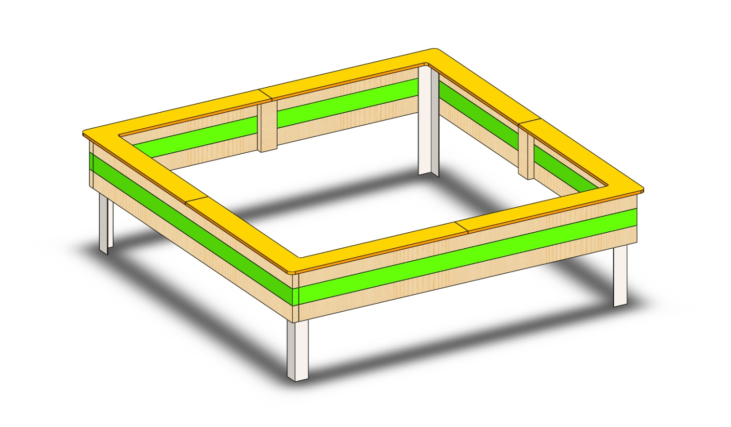
№ п/п | Артикул | Наименование | Кол-во | Изображение | цвет | Длина, м | Ширина, м | Высота, м | Объем, м3 | Заглушка м8-10 (крепеж к столбу) (на 1 комплектующую) | всего м8-10 | Заглушка м6 (крепеж фанеры между собой) | всего м6 | Объем всего
СТОЛБЫ
1 | 0206МП | Закладная песочницы (3 отверстия) | 4 |  | 7047 |  |  |  | 0.001 |  |  |  |  | 0.004
ПАНЕЛИ
2 | 0091ДБ | Брус 35х90 L=1500 | 8 |  | 8014 | 1.9 | 0.035 | 0.09 | 0.006 | 3 | 24 |  | 0 | 0.048
3 | 0091ДБ | Брус 35х90 L=1500 | 4 |  | 6018 | 1.9 | 0.035 | 0.09 | 0.006 | 3 | 12 |  | 0 | 0.024
4 | 0089ДБ | Брус 35х90 L=270 | 4 |  | 8014 | 0.27 | 0.035 | 0.09 | 0.001 |  | 0 |  | 0 | 0.003
5 | 000244 | Борт верхний угловой 1.01 790 x 790 x 21 | 4 |  | 2008 | 0.79 | 0.79 | 0.021 | 0.013 |  | 0 |  | 0 | 0.052
6 | 0003МП | Уголок крепежный 55х55х40 | 8 |  | 7047 | 0.062 | 0.062 | 0.04 | 0.000 | 2 | 16 |  | 0 | 0.001
ПЛАСТИК |  |  |  |  |  |  |  |  |  |  | 0 |  | 0 | 0.000
7 | КЧМ6КС | Заглушка К4М6КС | 52 |  | Черный | 0.036 | 0.036 | 0.023 | 0.00003 |  | 0 |  | 0 | 0.002
МЕТИЗЫ |  |  |  |  |  |  |  |  |  |  | 0 |  | 0 | 0.000
 | БолтМеб 6х40 | 6х40 ОЦ. Болт мебельный с усом ГОСТ 7801-81 (DIN 607) | 8
 | БолтМеб 6х55 | 6х55 ОЦ. Болт мебельный с усом ГОСТ 7801-81 (DIN 607) | 32
 | БолтМеб 8х80 | 8х80 ОЦ. Болт мебельный с усом ГОСТ 7801-81 (DIN 607) | 12
 | ГайкаМ8 | М8 ОЦ. Гайка шестигранная ГОСТ 5915-70 | 12
 | ГайкаМ6 | М6 ОЦ. Гайка шестигранная ГОСТ 5915-70 | 40
 | ШайбаМ8 | М8 ОЦ. Шайба ГОСТ 11371-78 (DIN 125) | 52

